Hoja1
SECCIÓN | MUJERES
NOMBRE DEL LIBRO | ENTENDIENDO EL PROPÓSITO Y EL PODER DE LA MUJER
AUTOR | DR. MYLES MUNROE
NUMEROS DE PAGINAS | 236
PRECIO | $ 30,000
EDITORIAL | WHITAKER HOUSE
TIPO DE PRESENTACIÓN | TAPA RUSTICA
TAMAÑO | 15X23 cm
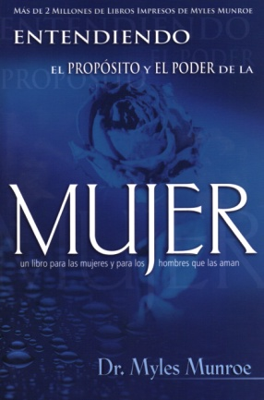
IMAGEN DEL LIBRO

RESEÑA | ¿SON LOS HOMBRES Y LAS MUJERES IGUALES? ¿CÓMO ES QUE UNA MUJER ES TAN DIFERENTE AL HOMBRE?

